Gràfics
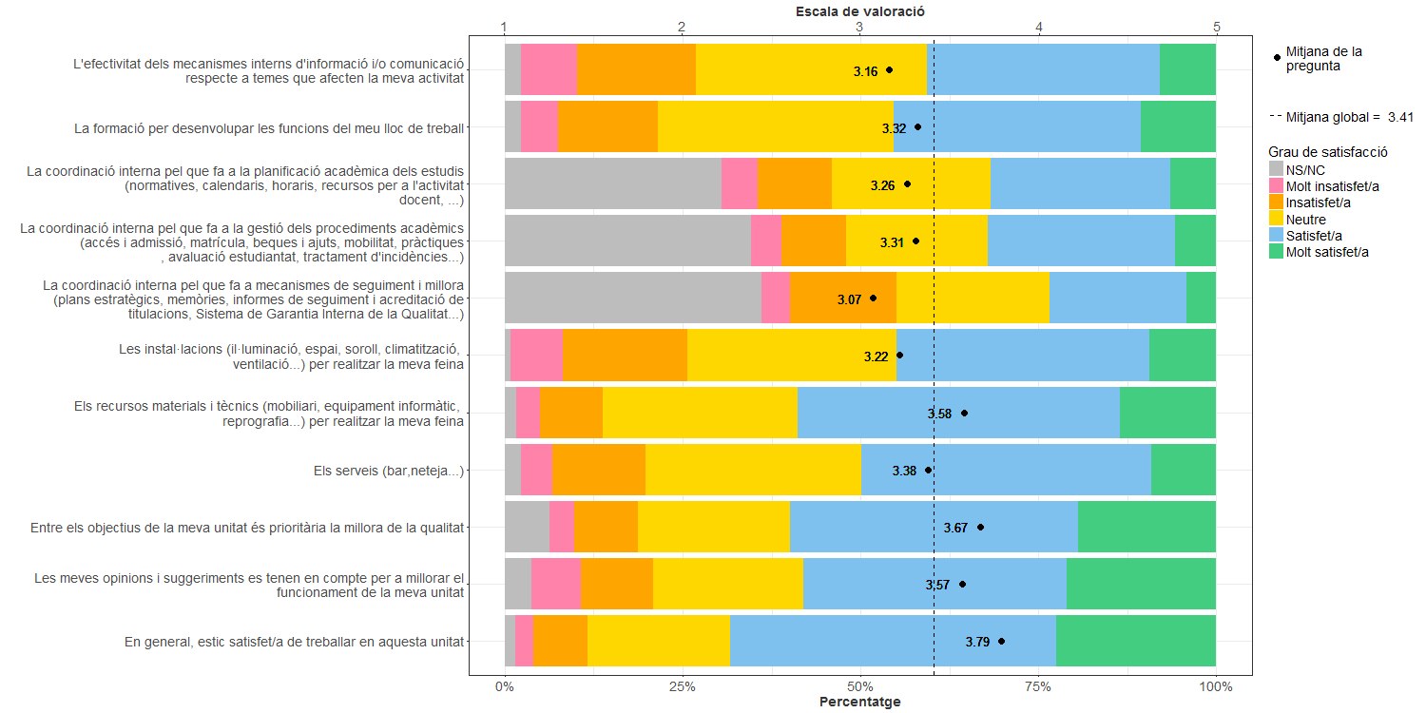
Enquesta de satisfacció del PAS

